Hoja1
UNIVERSIDAD MAYOR DE SAN ANDRES
Facultad de Ciencias Puras y Naturales
Carrera de Informática
INF 324
Nombre: Dorcas Villafuerte Mollinedo
CI:9213178
 |  |  | DIAGRAMA EN WORKFLOW |  |  | DIAGRAMA EN BPM
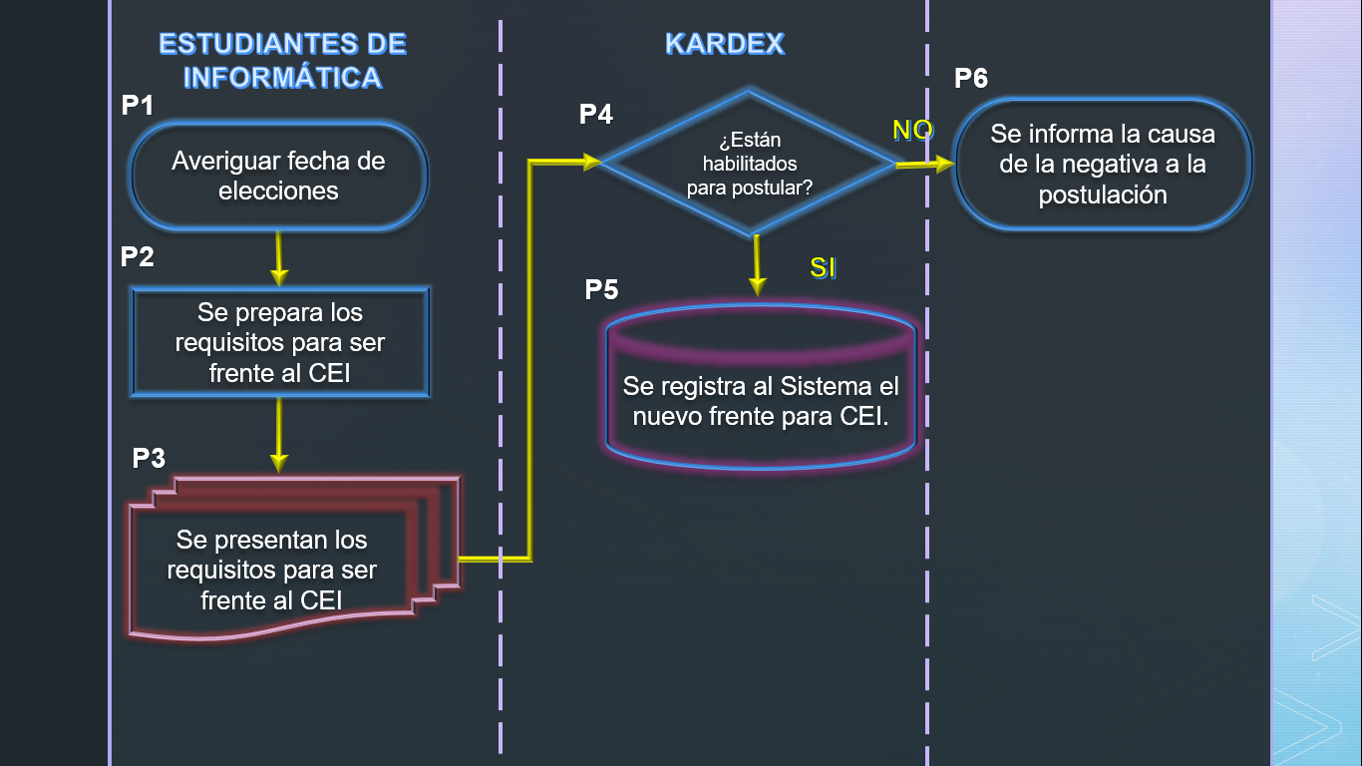
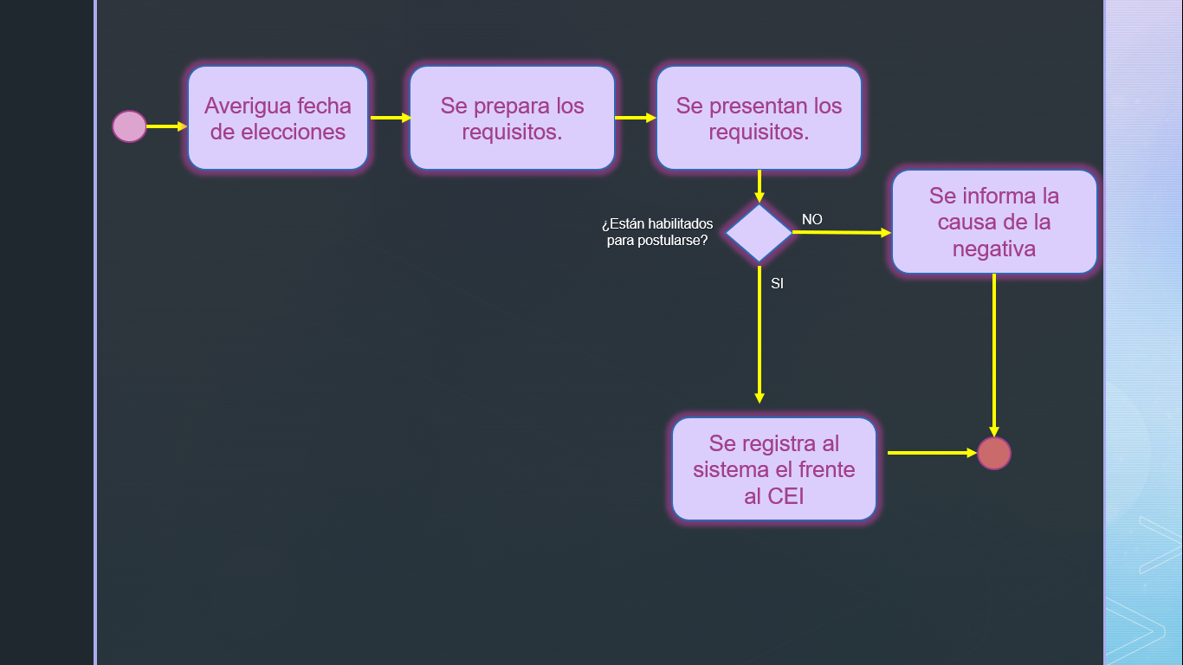

Flujo
Proceso | Tipo | Rol | ProcesoSiguiente | Formulario
P1 | I | Estudiante | P2 | fechahora.inc.php
P2 | P | Estudiante | P3 | listadoc.inc.php
P3 | D | Estudiante | P4 | presentardoc.inc.php
P4 | C | Kardex |  | docaldia.inc.php
P5 | F | Kardex |  | notifica.inc.php
P6 | P | Kardex | P7 | informa.inc.php

FlujoCondicionante
Proceso | Si | No
P4 | P5 | P6
Seguimiento
No Tramite | Usuario | Flujo | Proceso | FechaInicio | FechaFin
10 | Dorcas |  | P1 | 10/13/21 | 12/1/21
10 | Dorcas |  | P2 | 10/13/21 | 12/2/21
10 | Moises |  | P3 | 10/13/21
11 | German |  | P1 | 10/13/21 | 12/4/21
11 | German |  | P2 | 10/13/21 | 12/5/21
11 | German |  | P3 | 10/13/21 | 12/6/21
12 | Zulema |  | P4 | 10/13/21
13 | Melany |  | P1 | 10/13/21 | 12/8/21
13 | Melany |  | P2 | 10/13/21 | 12/9/21
13 | Melany |  | P3 | 10/13/21 | 12/10/21
12 | Zulema |  | P4 | 10/13/21
12 | Zulema |  | P5 | 10/13/21 | 12/12/21

